エビデンス
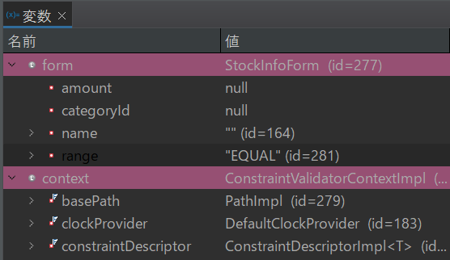
試験エビデンス |  | システム名 | 在庫管理システム |  | 作成者 | 大熊 | 作成日 | 2025-02-24
 |  | 業務分類 | Admin
 |  | 機能 | 在庫一覧 |  | 更新者 |  | 更新日
 |  | 機能ID | IT01F003
項番 | 1
「在庫管理システム」にログインを押下 |  |  |  | ログイン後
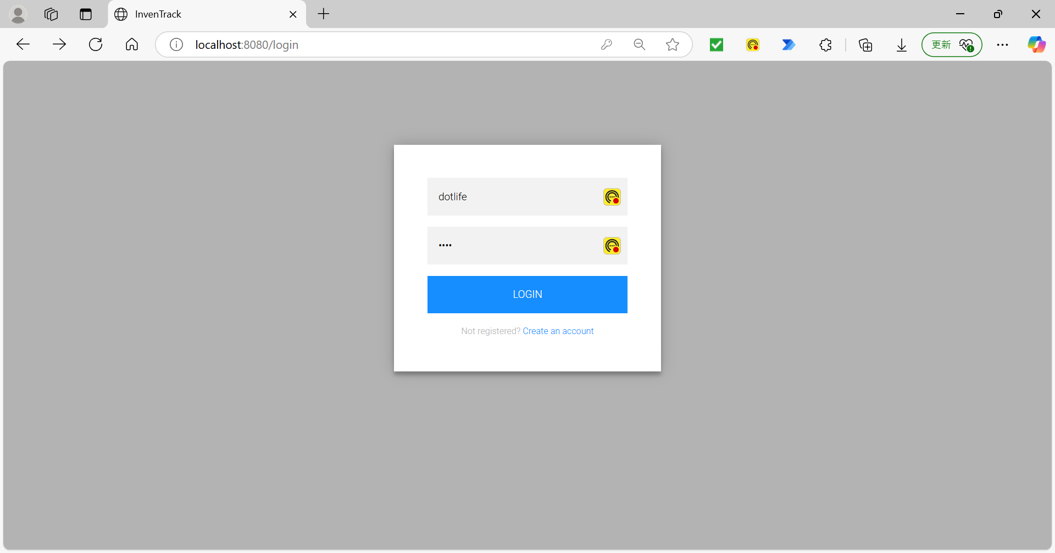
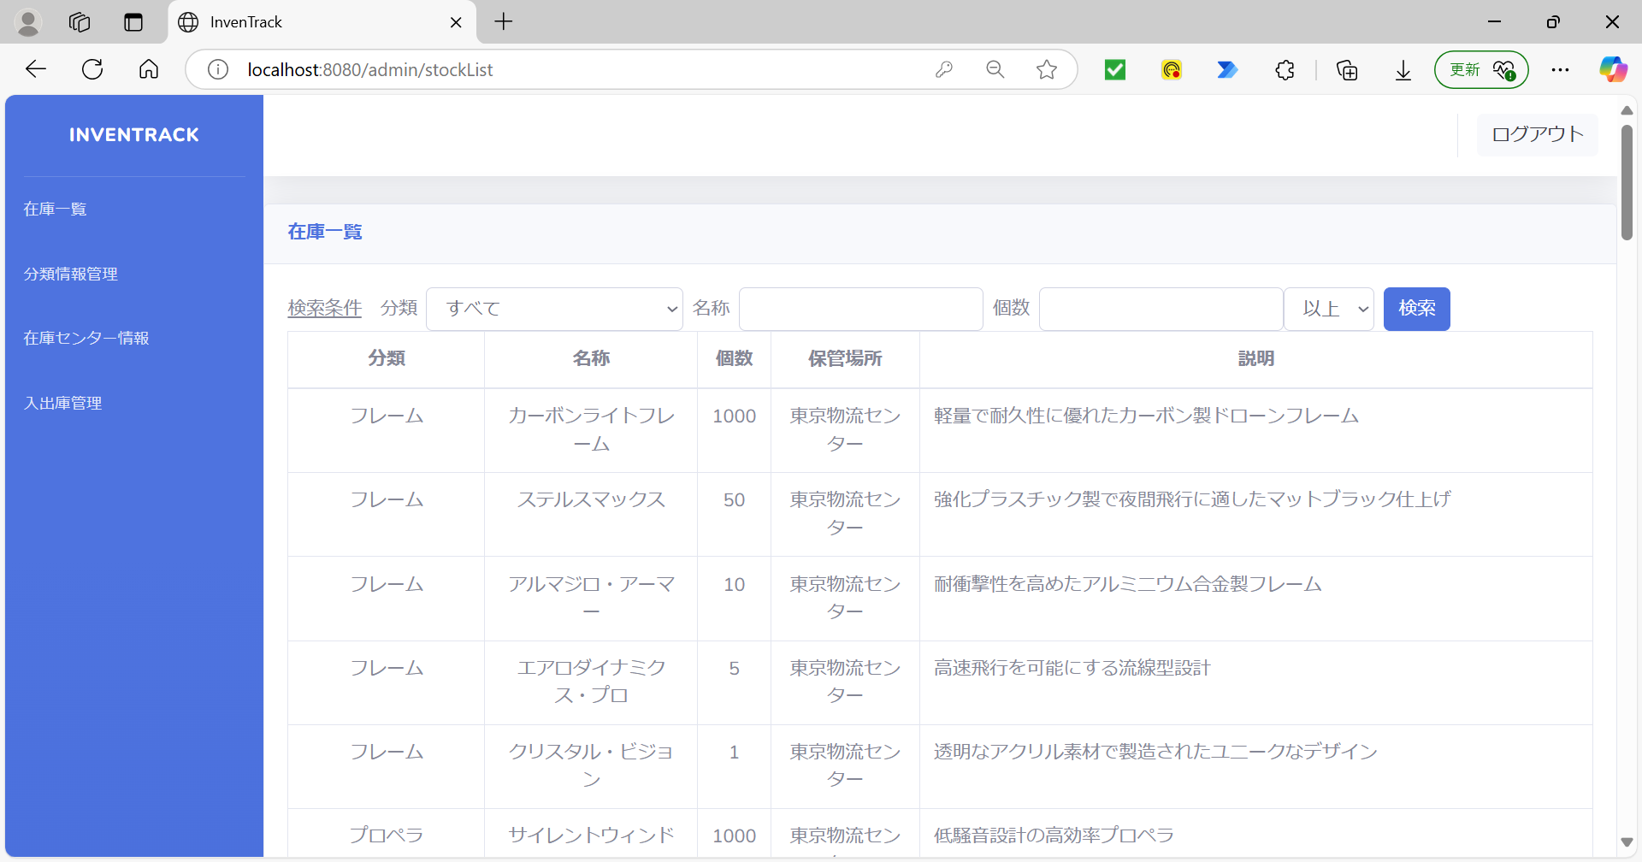

DBに登録されているデータ(在庫一覧) |  |  |  | DBに登録されているデータ(分類情報管理)
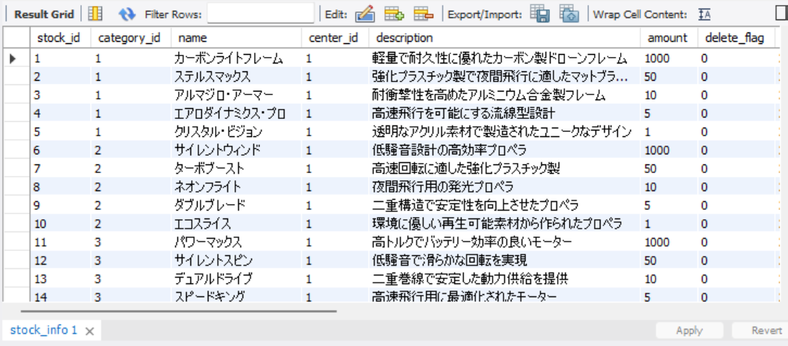

項番 | 2
メニュー「在庫一覧」を押下後 |  |  | DBに登録されているデータ


項番 | 3
「検索文字」選択 |  |  |  | 「検索」ボタン押下後
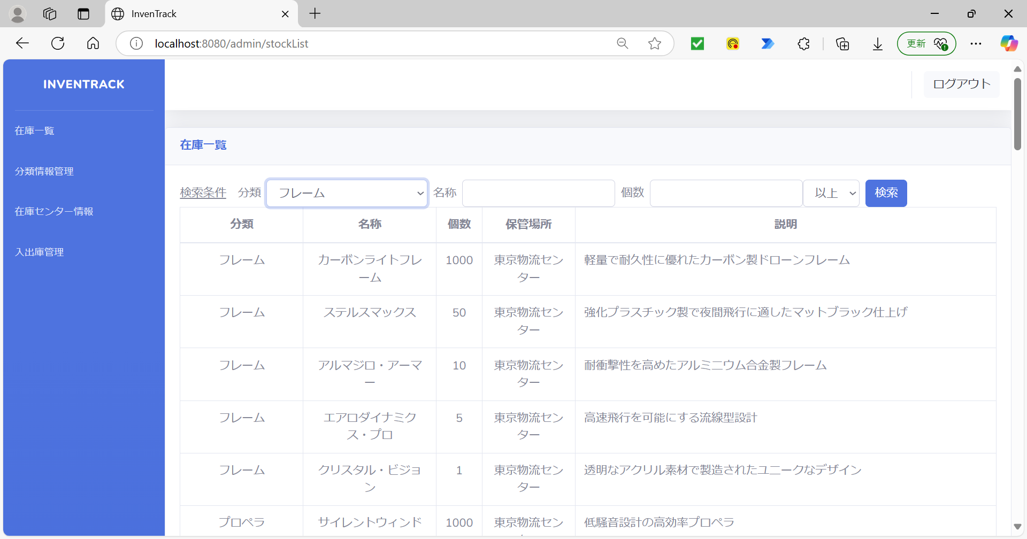
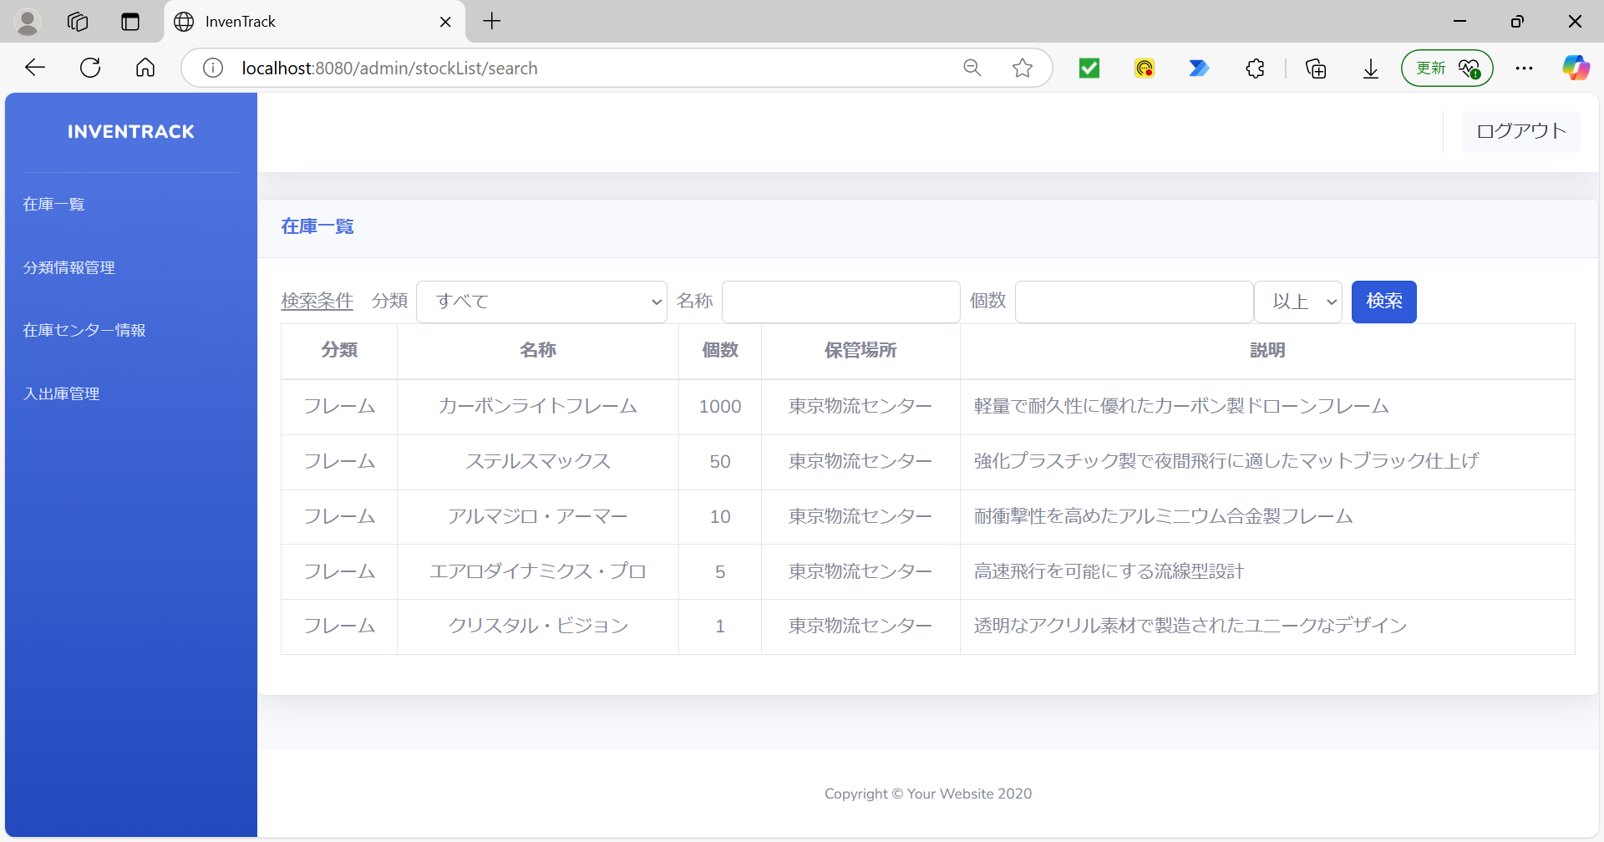

項番 | 4
「検索文字」入力 |  |  |  | 「検索」ボタン押下後
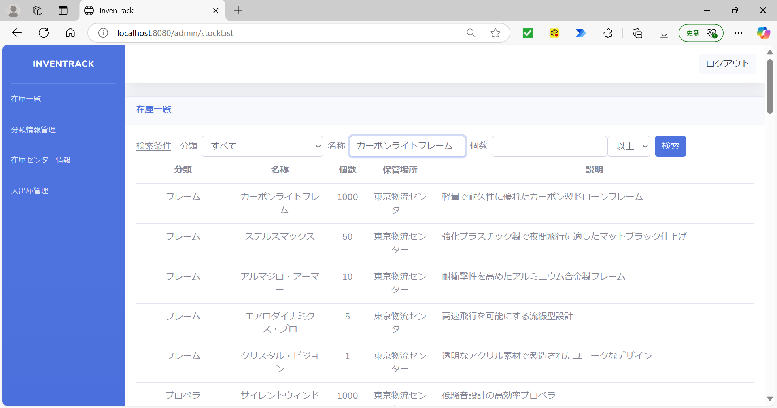
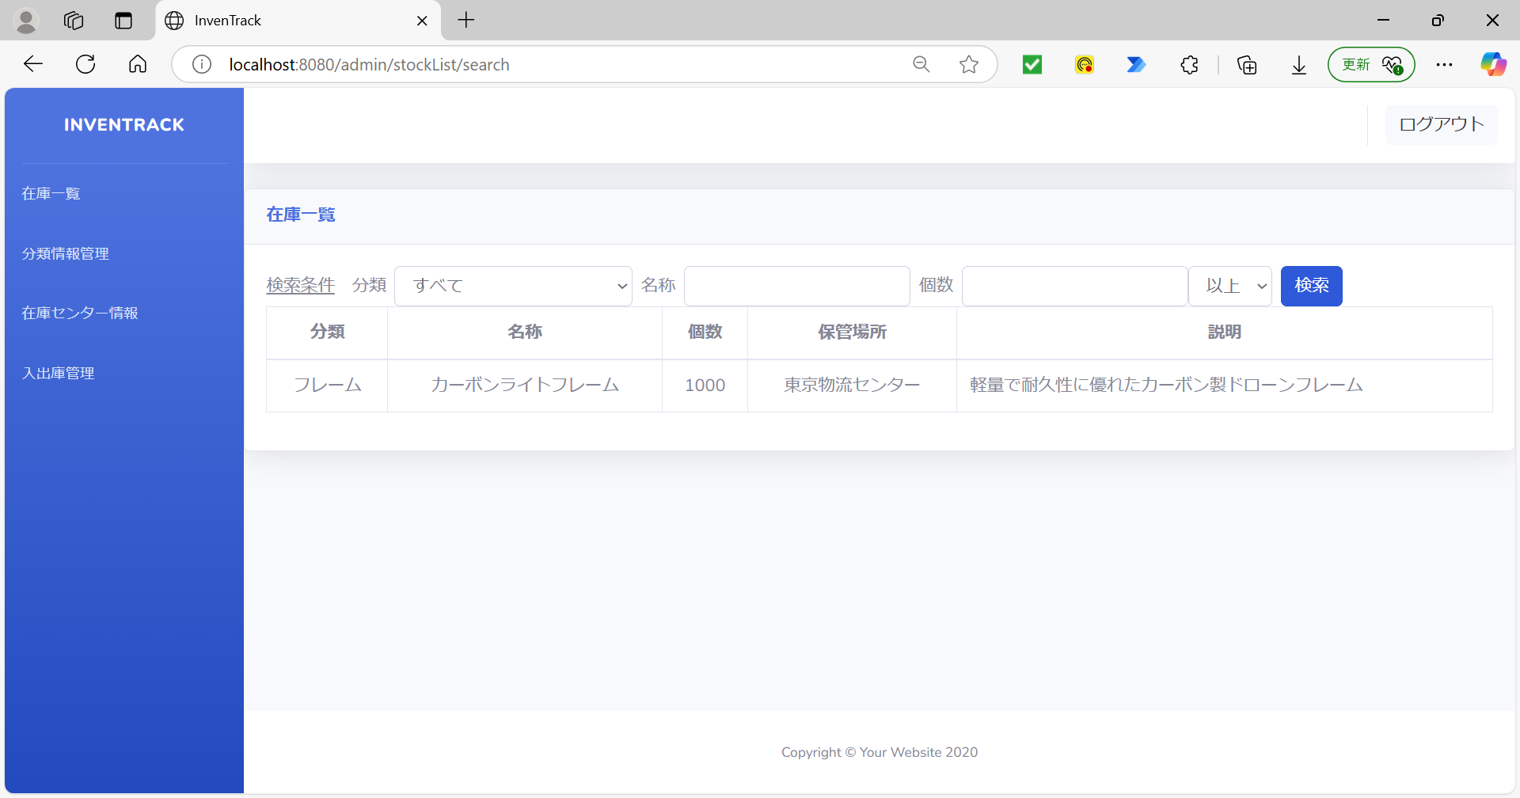

項番 | 5
「検索文字」入力し、「以上」を選択 |  |  |  | 「検索」ボタン押下後
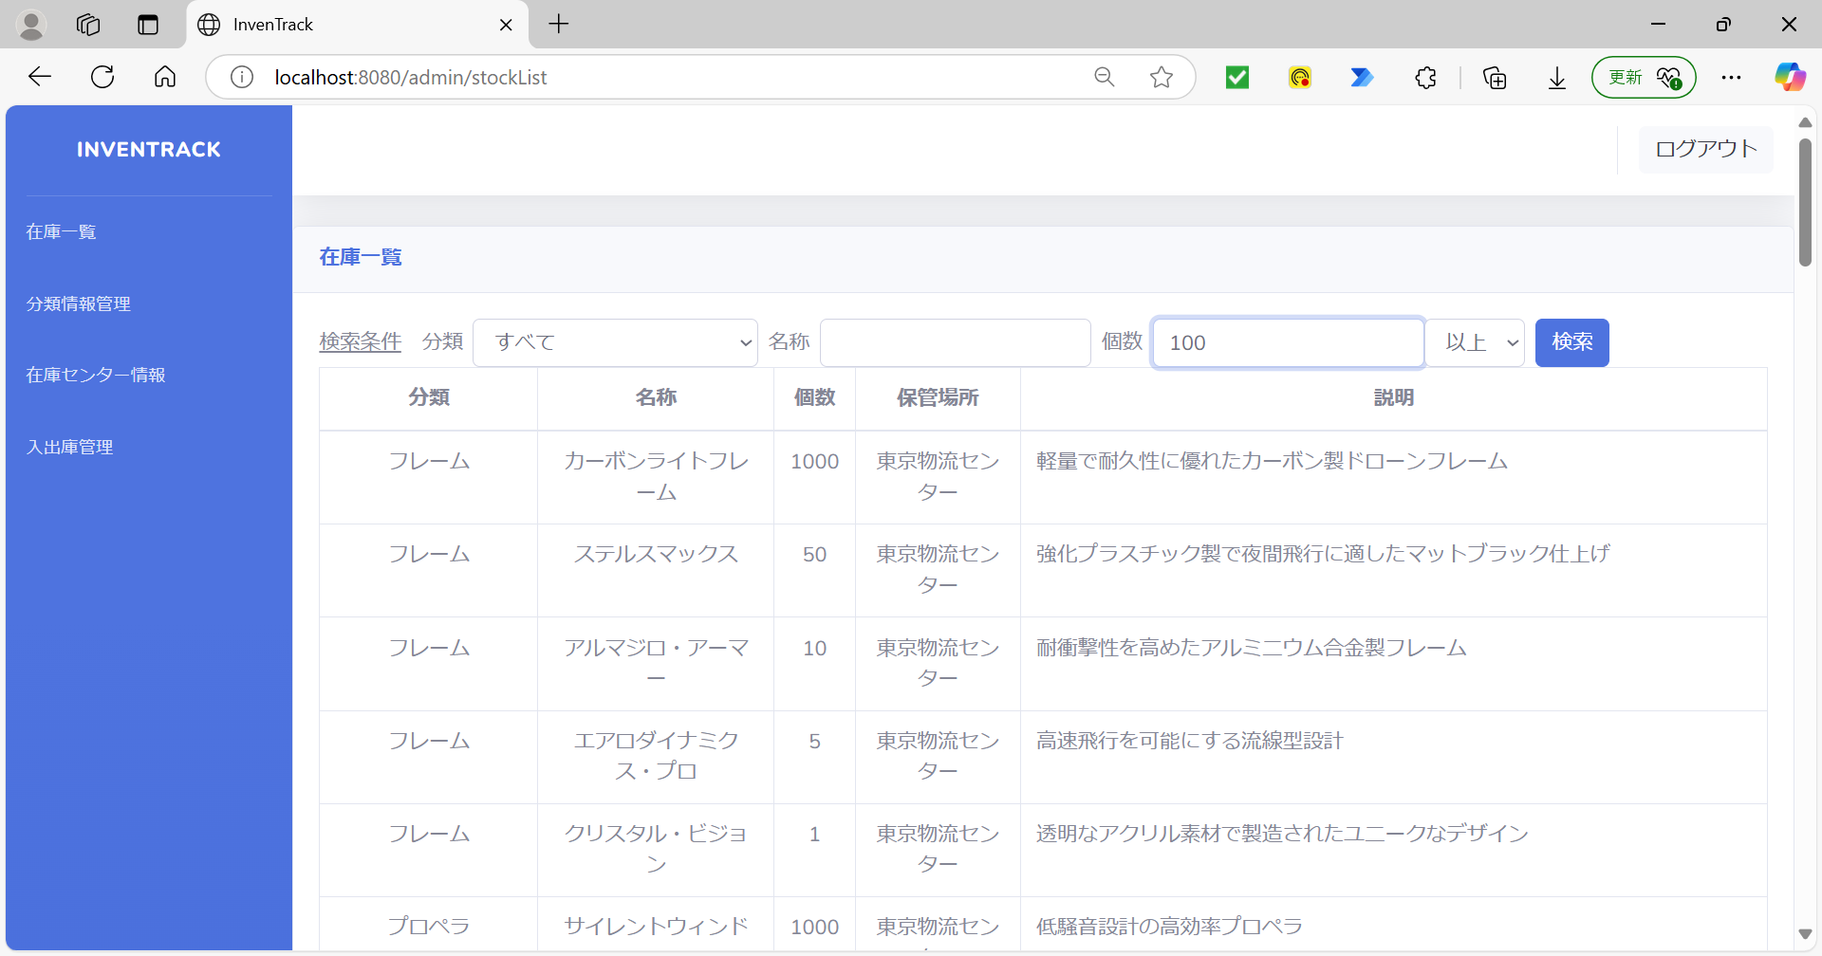
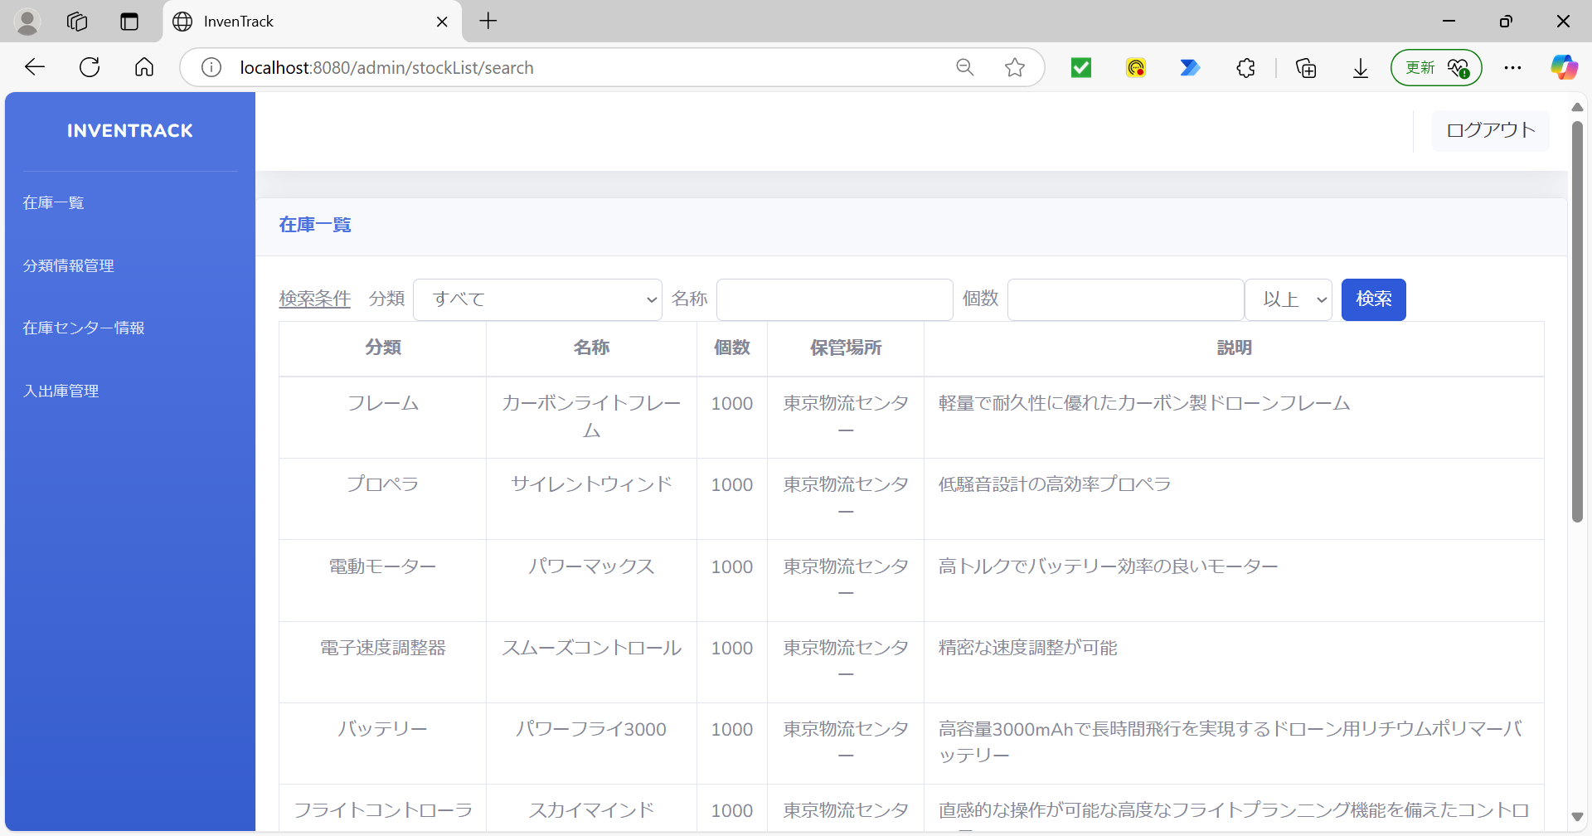

項番 | 6
「検索文字」入力し、「以下」を選択 |  |  |  | 「検索」ボタン押下後
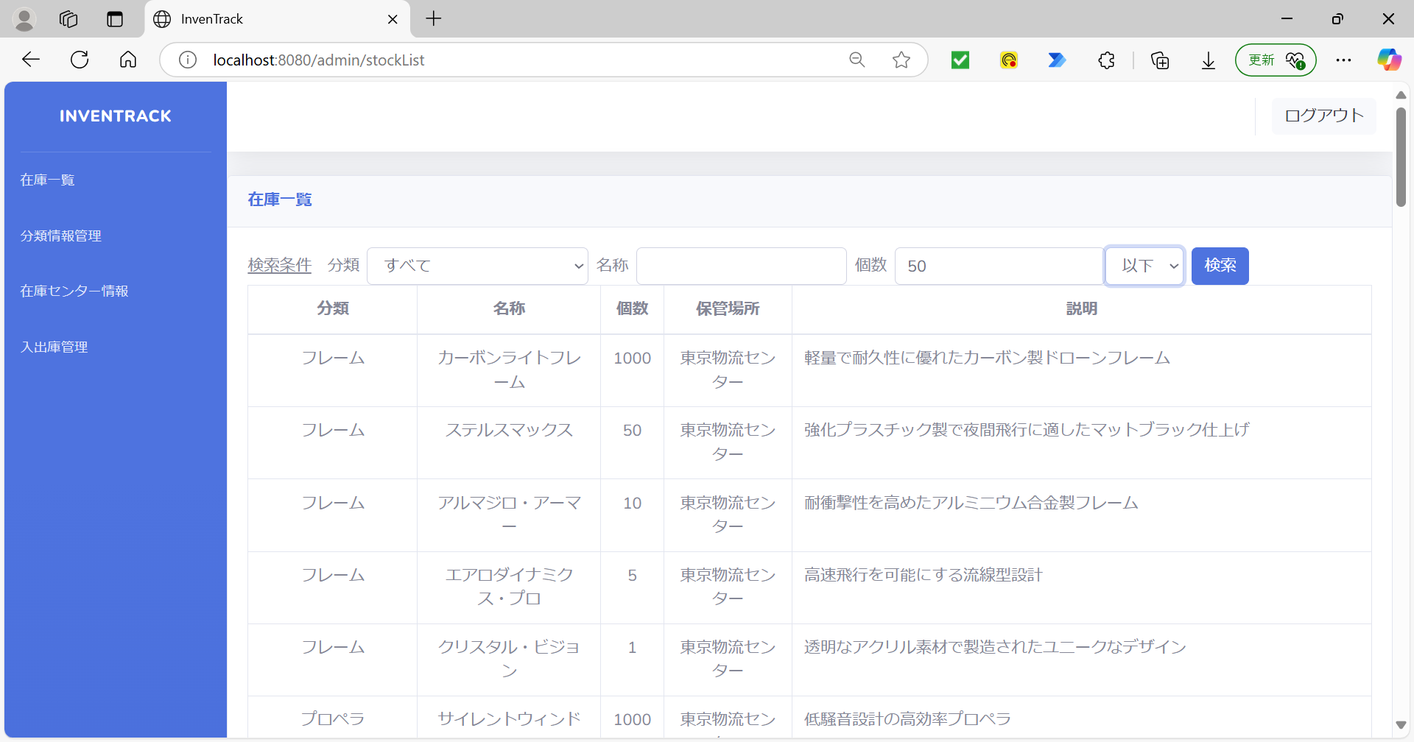
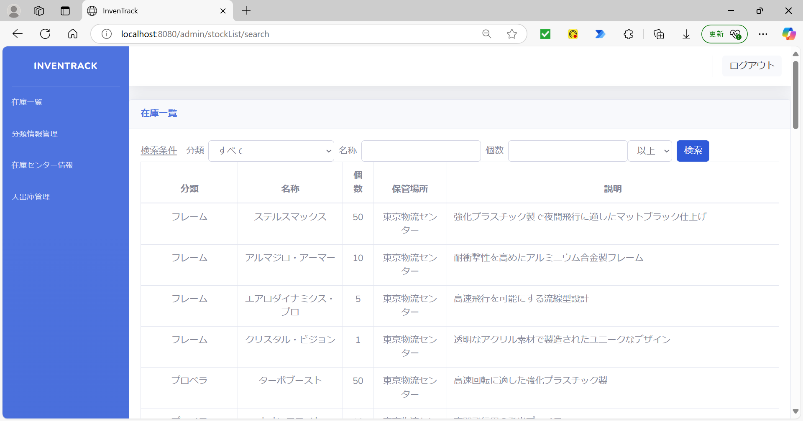

項番 | 7
分類と名称に「検索文字」入力 |  |  |  | 「検索」ボタン押下後


項番 | 8
分類と名称に「検索文字」入力 |  |  |  | 「検索」ボタン押下後
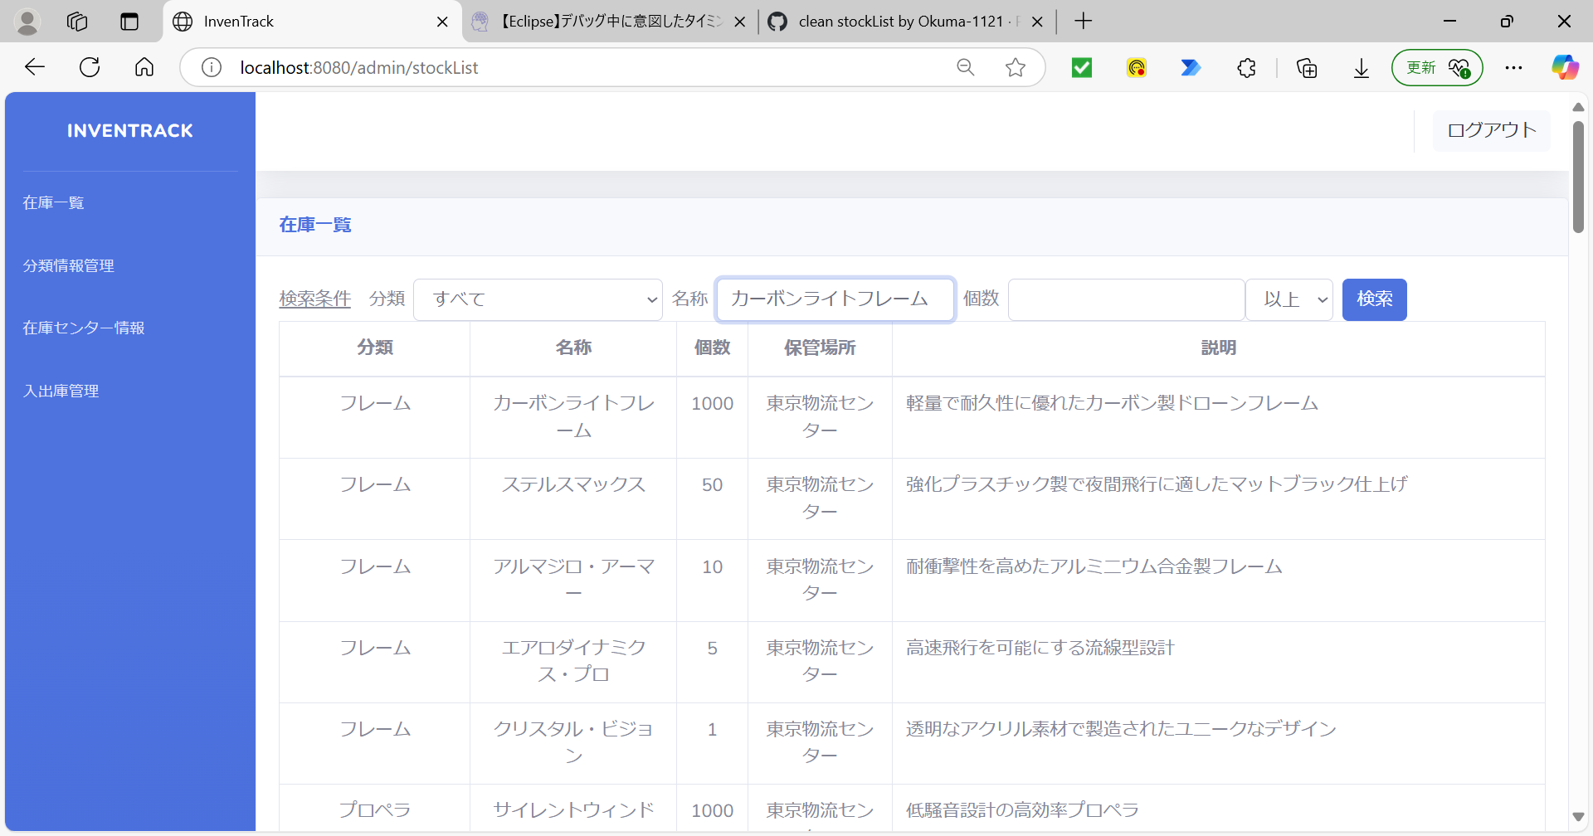


分類を入力値「0」
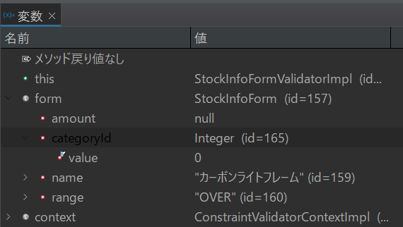

項番 | 9
分類と名称に「検索文字」入力 |  |  |  | 「検索」ボタン押下後

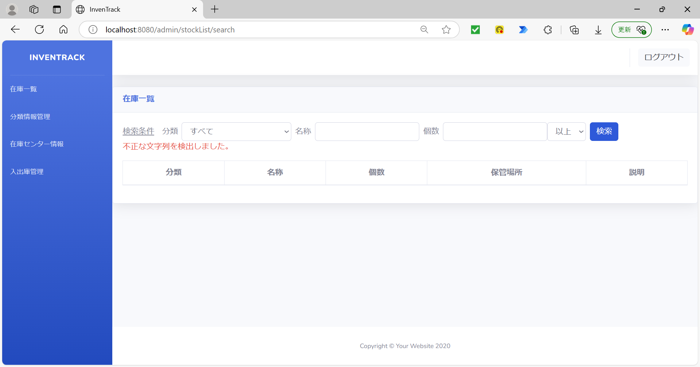

項番 | 10
分類と名称に「検索文字」入力 |  |  |  | 「検索」ボタン押下後



分類を入力値「0」
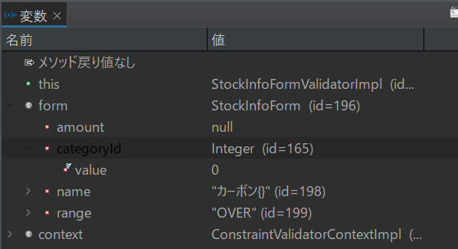

項番 | 11
分類と個数に「検索文字」入力 |  |  |  | 「検索」ボタン押下後

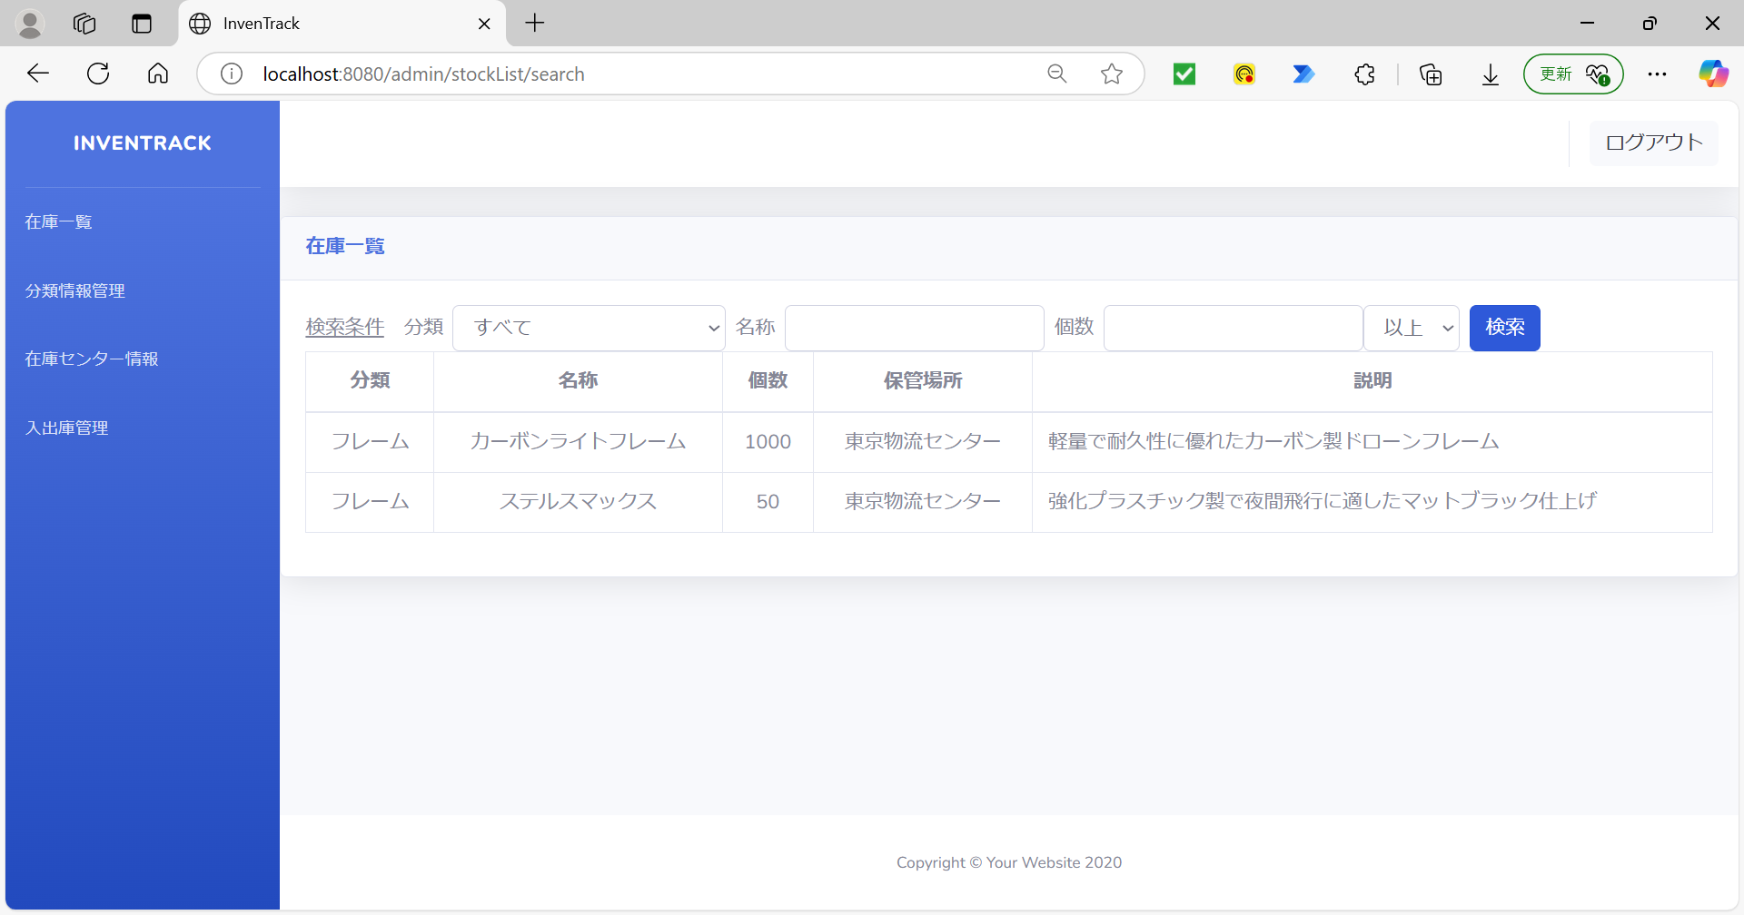

項番 | 12
分類と個数に「検索文字」入力 |  |  |  | 「検索」ボタン押下後
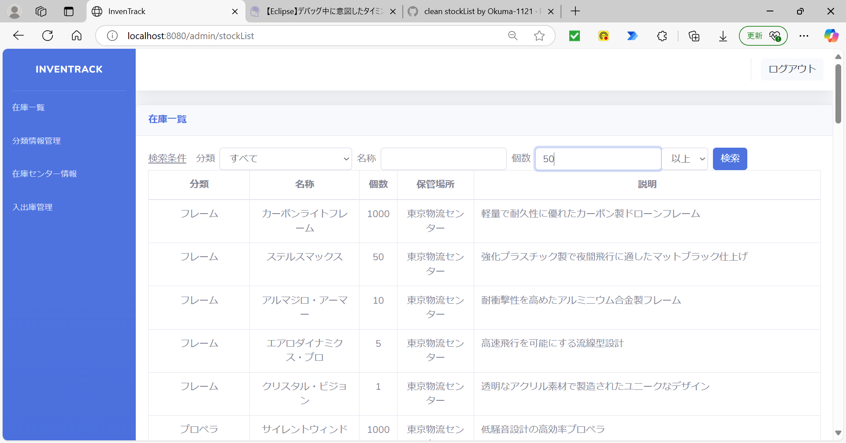


分類を入力値「0」
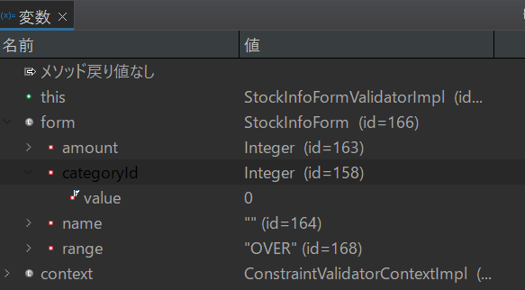

項番 | 13
分類と個数に「検索文字」入力 |  |  |  | 「検索」ボタン押下後

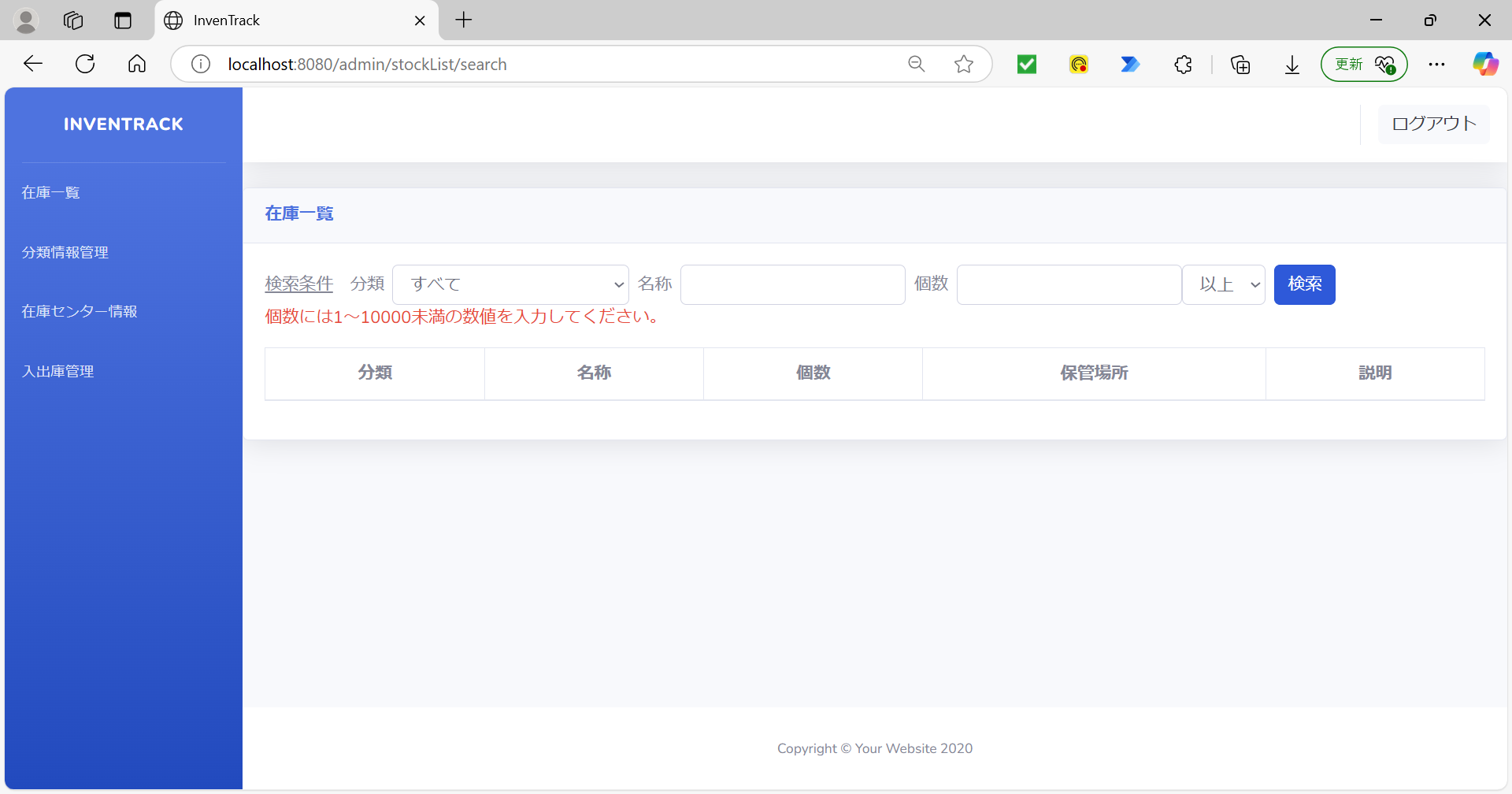

項番 | 14
分類と個数に「検索文字」入力 |  |  |  | 「検索」ボタン押下後


分類を入力値「0」
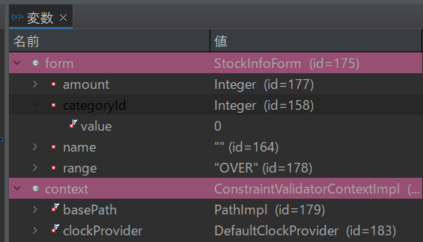

項番 | 15
名称と個数に「検索文字」入力 |  |  |  | 「検索」ボタン押下後


項番 | 16
名称と個数に「検索文字」入力 |  |  |  | 「検索」ボタン押下後


項番 | 17
名称と個数に「検索文字」入力 |  |  |  | 「検索」ボタン押下後



項番 | 18
名称と個数に「検索文字」入力 |  |  |  | 「検索」ボタン押下後


項番 | 19
分類と名称と個数に「検索文字」入力 |  |  |  | 「検索」ボタン押下後



項番 | 20
分類と名称と個数に「検索文字」入力 |  |  |  | 「検索」ボタン押下後


分類を入力値「0」
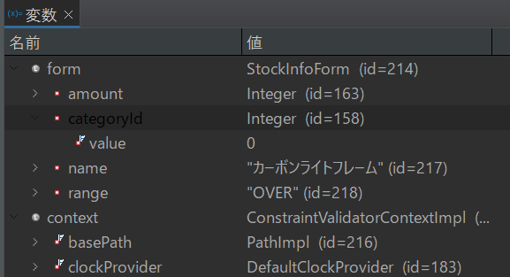

項番 | 21
分類と名称と個数に「検索文字」入力 |  |  |  | 「検索」ボタン押下後



項番 | 22
分類と名称と個数に「検索文字」入力 |  |  |  | 「検索」ボタン押下後



分類を入力値「0」
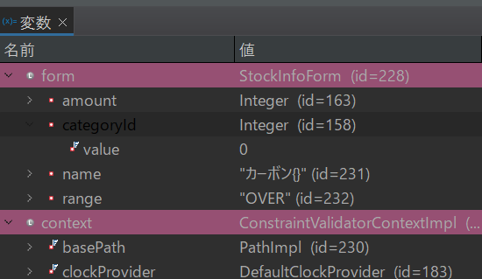

項番 | 23
分類と名称と個数に「検索文字」入力 |  |  |  | 「検索」ボタン押下後


項番 | 24
分類と名称と個数に「検索文字」入力 |  |  |  | 「検索」ボタン押下後


分類を入力値「0」
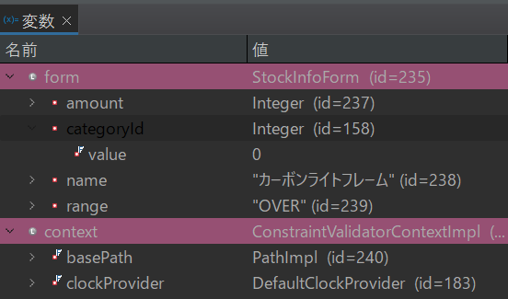

項番 | 25
分類と名称と個数に「検索文字」入力 |  |  |  | 「検索」ボタン押下後



項番 | 26
分類と名称と個数に「検索文字」入力 |  |  |  | 「検索」ボタン押下後


分類を入力値「0」
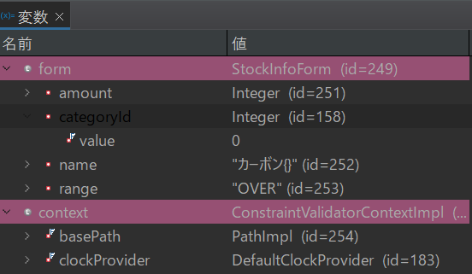

項番 | 27
「検索」ボタン押下後 |  |  |  | DBに登録されているデータ(在庫一覧)


 |  |  |  | DBに登録されているデータ(分類情報管理)

項番 | 28
「検索」ボタン押下後 |  |  |  | DBに登録されているデータ(在庫一覧)


 |  |  |  | DBに登録されているデータ(分類情報管理)

項番 | 29
名称に「検索文字」入力 |  |  |  | 「検索」ボタン押下後

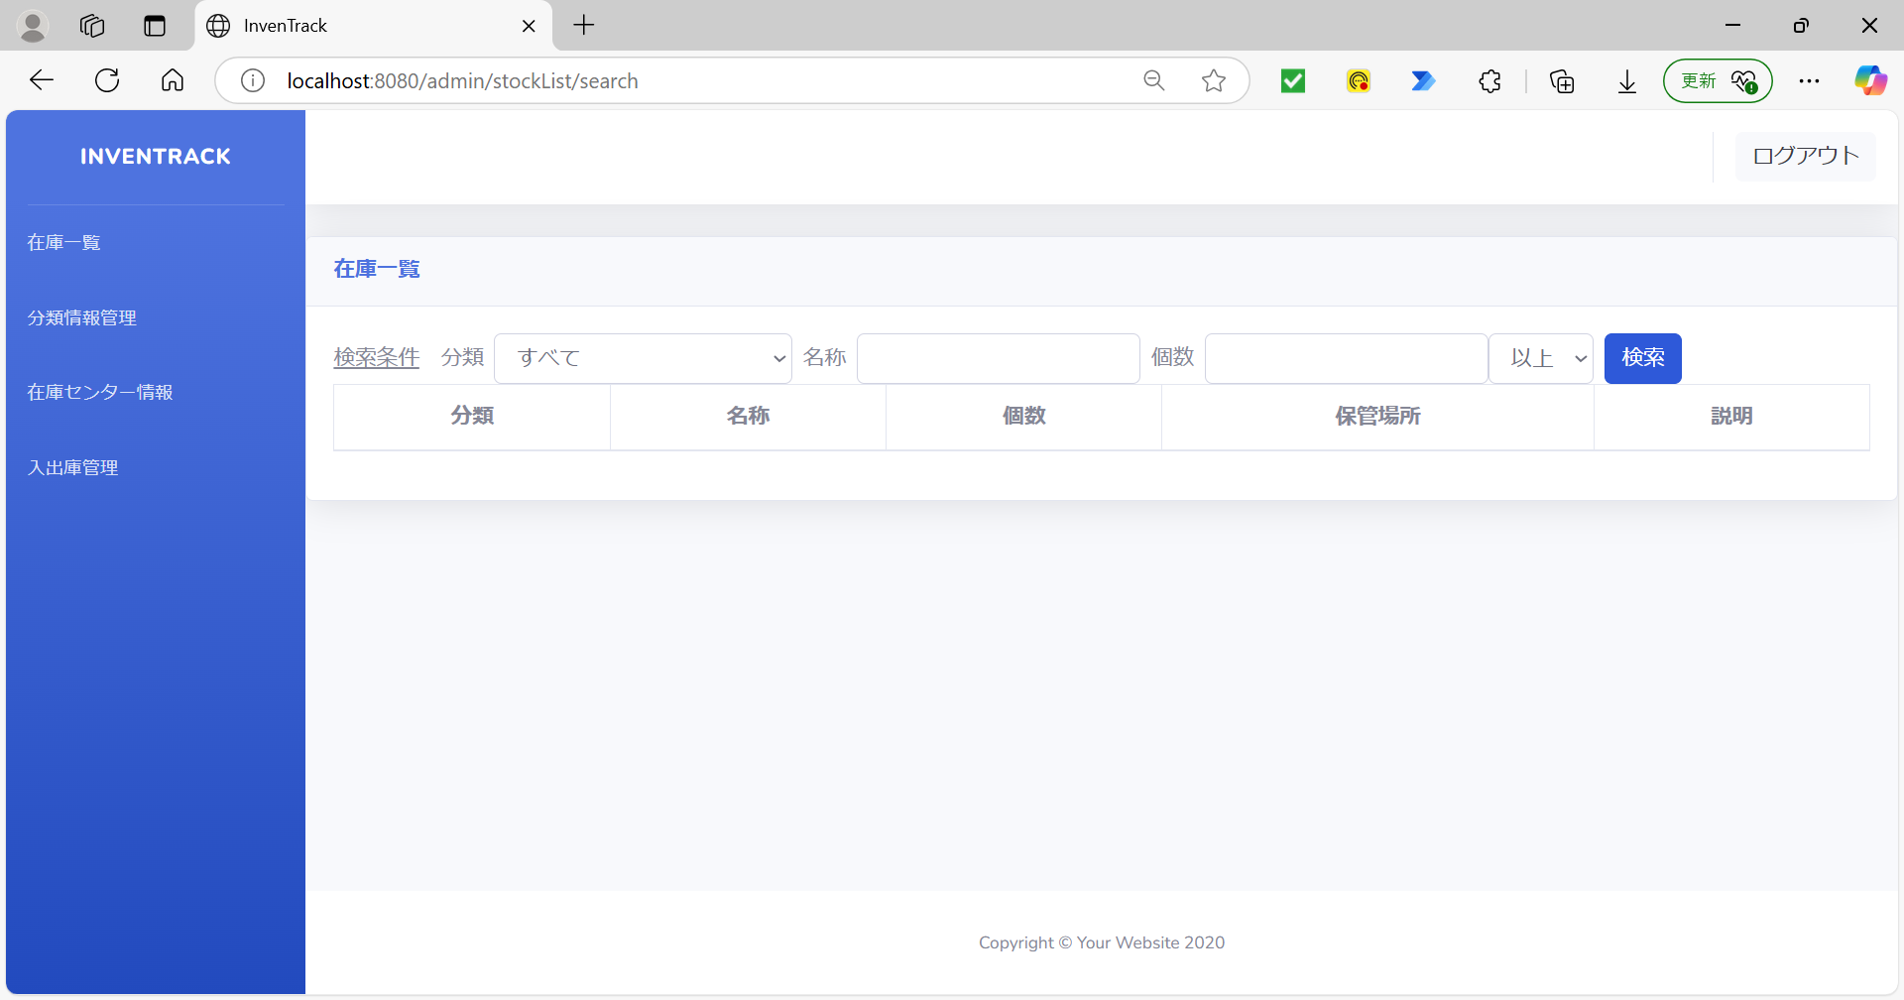

項番 | 30
分類に「すべて」を選択 |  |  |  | 「検索」ボタン押下後



項番 | 31
名称に「検索文字」入力 |  |  |  | 「検索」ボタン押下後


分類を入力値「0」
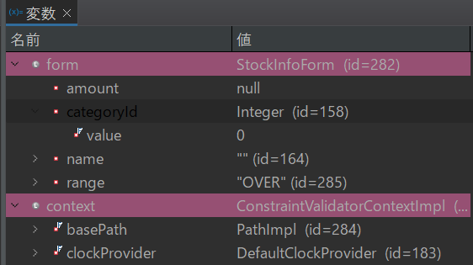

項番 | 32
名称に「検索文字」入力 |  |  |  | 「検索」ボタン押下後


項番 | 33
名称に「検索文字」入力 |  |  |  | 「検索」ボタン押下後



項番 | 34
個数に「検索文字」入力 |  |  |  | 「検索」ボタン押下後


項番 | 35
個数（以上）に「検索文字」入力 |  |  |  | 「検索」ボタン押下後


項番 | 36
個数に「検索文字」入力 |  |  |  | 「検索」ボタン押下後
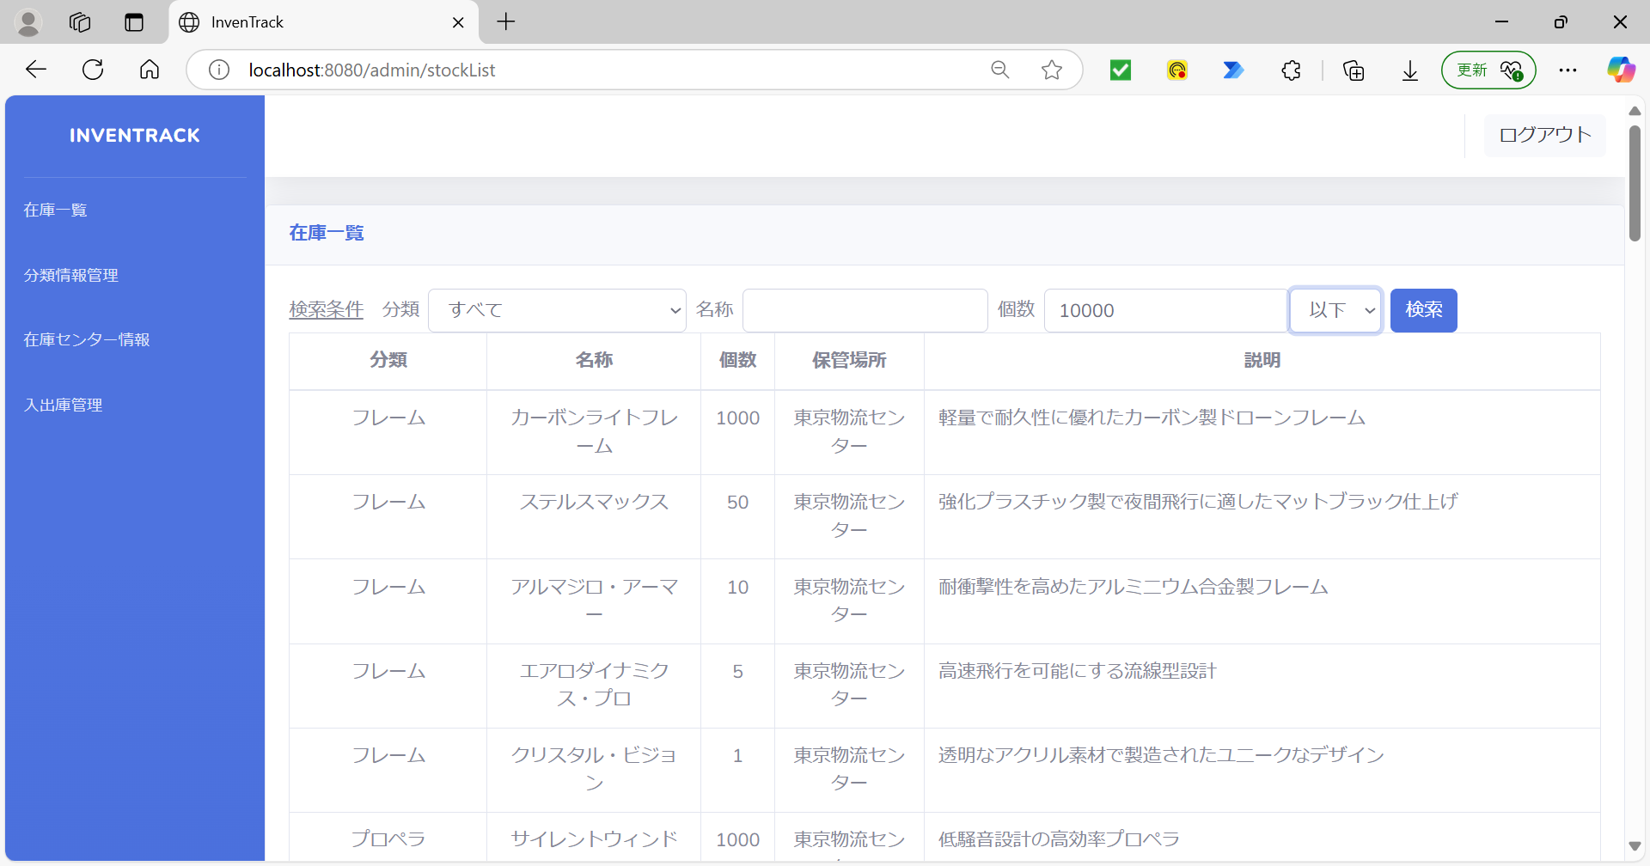


項番 | 37
以上・以下欄に「想定しないValue」を設定 |  |  |  | 「検索」ボタン押下後



以上・以下欄に「EQUAL」

